المؤشرات الكلية

سوق العراق للاوراق المالية
جلسة الاثنين 2026/8/31 |  |  |  | تقرير أسعار الأسهم المتداولة لسوق العراق للأوراق المالية
الجلسة (151)
الاسهم المتداولة المدرجة و OTC |  |  | 436,501,240 |  |  | قيمة الأسهم المتداولة المدرجة و OTC |  | 439,226,494 |  |  | صفقات الشركات المدرجة وOTC | 893

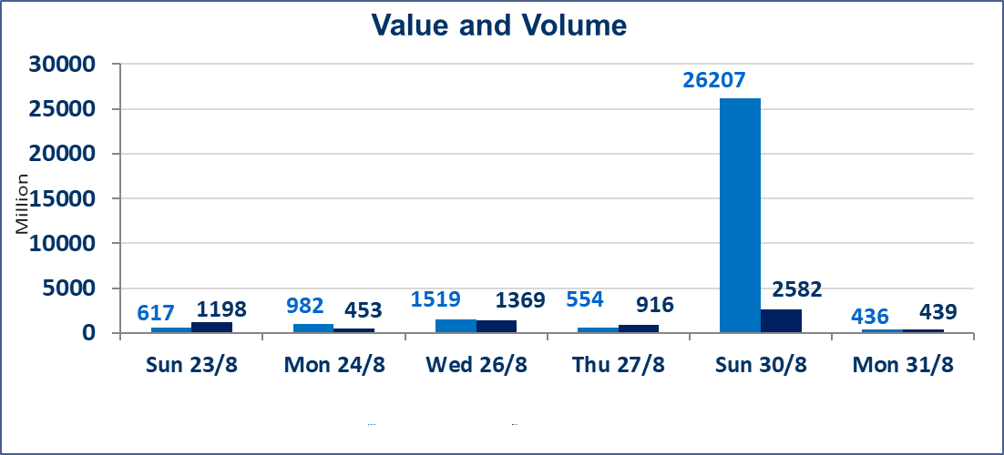
المؤشر60 ISX اليوم | 1006.70 |  | نقطة |  |  | المؤشر15 ISX اليوم | 1243.40 | نقطة
المؤشر 60 ISX السابق | 1014.02 |  | نقطة |  |  | المؤشر 15 ISX السابق | 1245.55 | نقطة
نسبة التغير | -0.72 |  | % |  |  | نسبة التغير | -0.17 | %
عدد النقاط | -7.32 |  | نقطة |  |  | عدد النقاط | -2.15 | نقطة

الشركات المدرجة | 103 | OTC | 22 | 125 |  | الشركات غير المتداولة المدرجة | 41 | OTC | 21 | 62
الشركات المتداولة | 42 | OTC | 1 | 43 |  | الشركات المرتفعة |  |  | 4
شركات الهيئة العامة |  |  |  | 2 |  | الشركات المنخفضة |  |  | 26
الموقوفة بقرار من هيأة الأوراق المالية |  |  |  | 18
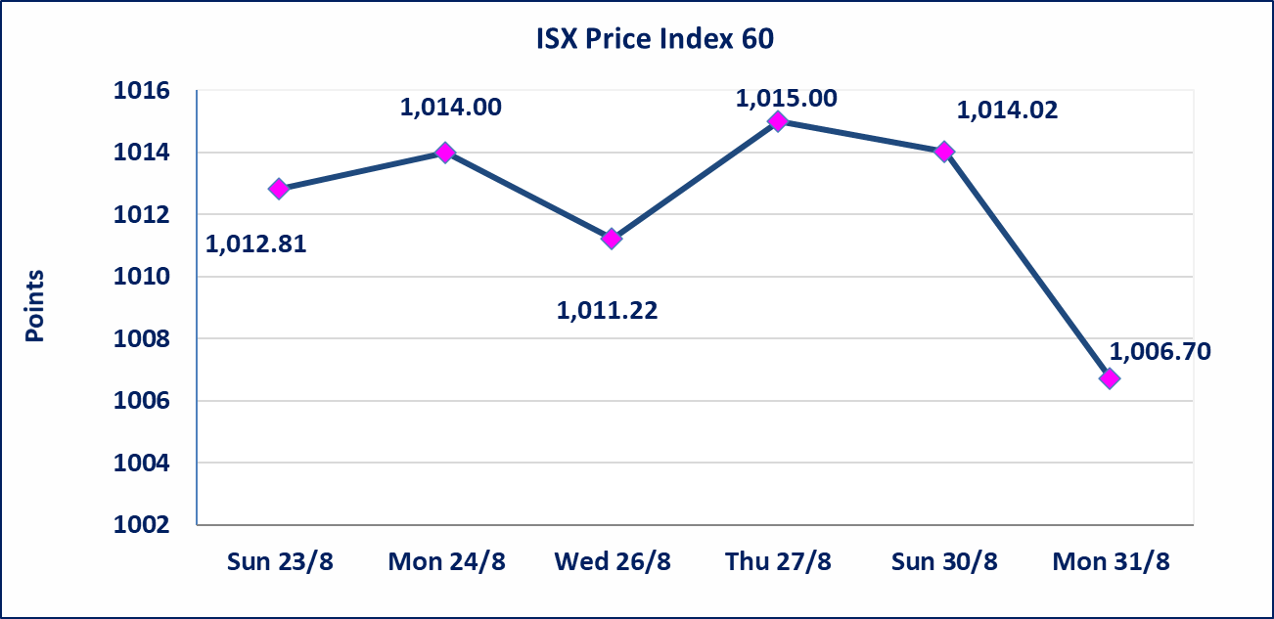
 |  |  |  |  |  | 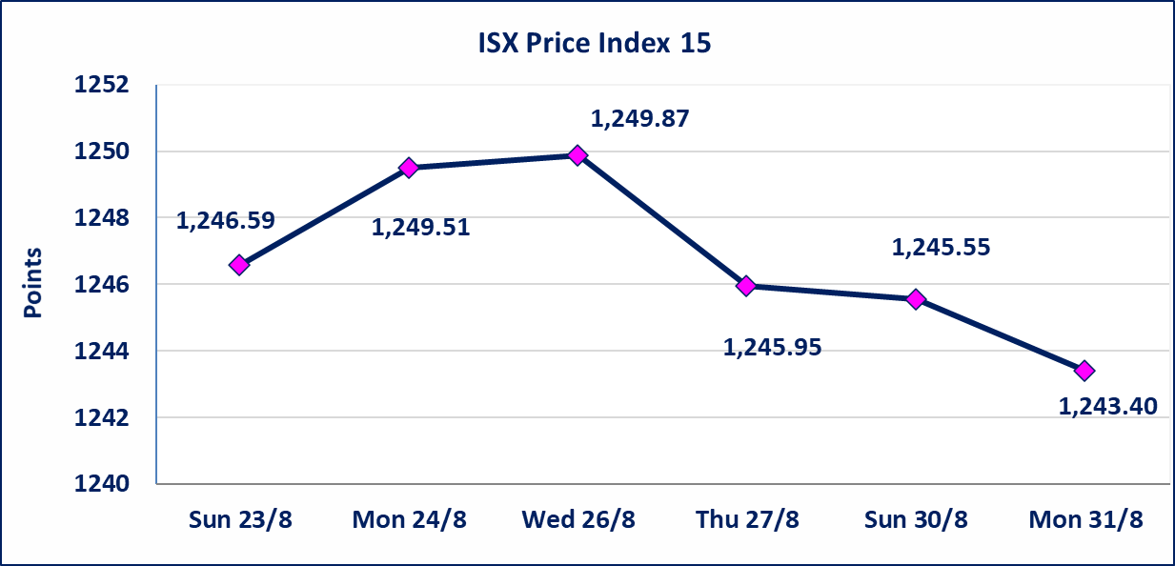
* | استنادا الى كتاب هيأة الاوراق المالية المرقم 1505/10 في 2026/8/13 سيتم ايقاف التداول على اسهم الشركات اعتبارا من جلسة الاثنين 2026/8/17 لعدم الالتزام بمتطلبات الافصاح المالي وتقديم الحسابات الختامية لعام 2025 (مصرف سومر التجاري ،مصرف الموصل ، مصرف الاتحاد العراقي ، مصرف المتحد ، مصرف العالم ،مصرف امين العراق ،فنادق عشتار ، الوطنية للاستثمارات السياحية ، الحديثة للانتاج الحيواني ، بابل للانتاج الحيواني) واستمرار التداول على الشركات ( العراقية لصناعة الكارتون ، الصناعات الالكترونية ، الصناعات الخفيفة ، صناعة المواد الانشائية ، العراقية لنقل المنتجات النفطية ، بادية للنقل العام ، فندق فلسطين ، فندق السدير) واستمرار ايقاف التداول على الشركات (الخير للاستثمار المالي،الباتك للاستثمار المالي،بين النهرين للاستثمارات المالية،الزوراء للاستثمار المالي، العراقية للنقل البري، مصرف بابل ، مصرف الشمال، مصرف زين العراق).
مصرف الطيف الاسلامي (BTIB) | أرسل سوق العراق للاوراق المالية كتاب إلى شركة مصرف الطيف الاسلامي للافصاح عن اهم الاحداث الجوهرية التي أدت إلى انخفاض سعر السهم لجلستين بكامل حدود نسبة التغير لجسلتي 8/30 و 2026/8/31.
الخير للتأمين (NKHA) | سيتم البدء بعمليات ايداع شهادات اسهم المساهمين لشركة الخير للتأمين إعتباراً من جلسة الثلاثاء الموافق 2026/9/1 وسيتم اطلاق التداول إعتباراً من جلسة الثلاثاء 2026/9/22 بعد ايداع 5% من رأس المال او بعد مرور (21) يوم من تاريخ بدء الايداع في منصة الشركات غير المدرجة ISX-OTC.
الوطنية للصناعات الغذائية (INFF) | تم البدء بعمليات ايداع شهادات اسهم المساهمين للشركة الوطنية للصناعات الغذائية إعتباراً من جلسة الاحد 2026/5/24 وسيتم اطلاق التداول لحين اكمال انتهاء الاجراءات في مركز الايداع في منصة الشركات غير المدرجة ISX-OTC.
الحد الأعلى والادنى للتغير في السعر | نسبة التغير الحدود الدنيا للحركة السعرية للاسهم من (5% الى 10%) والحدود العليا من(10% الى 25%)في كافة المنصات ماعدا منصة OTC.
Web site : www.isx-iq.net E-mail : info-isx@isx-iq.net |  |  |  |  | 07834000034 - 07711211522 : ص . ب :3607 العلوية الهاتف |  |  |  |  |  | بغداد /الكرادة/ قرب المسرح الوطني /مجاور مصرف الخليج التجاري

نسبة التغير
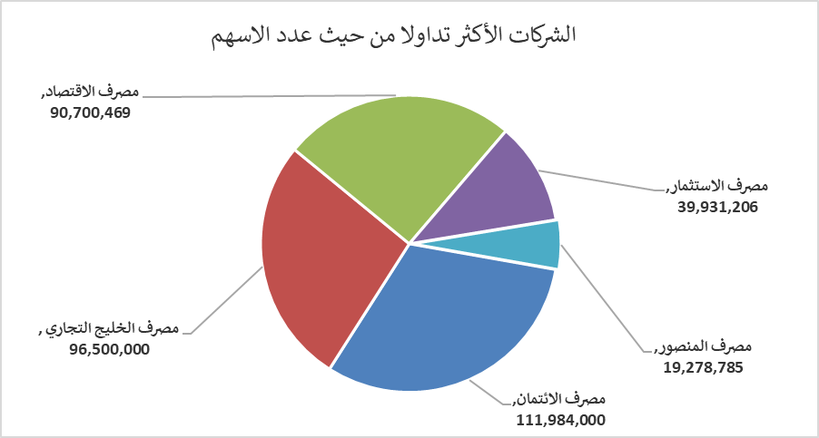
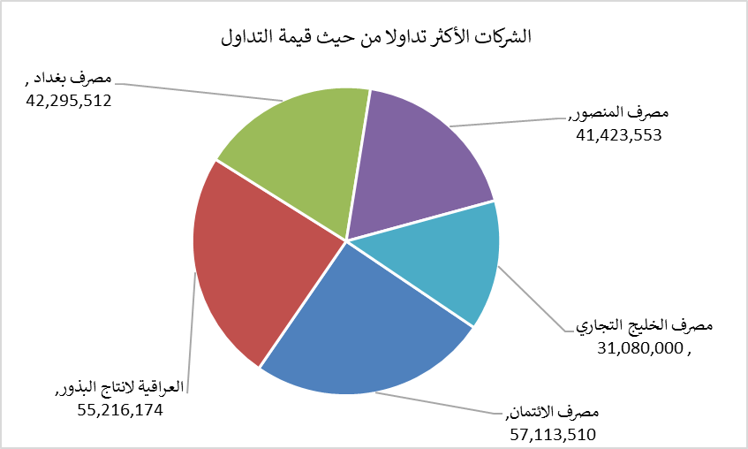
الشركات الأكثر ارتفاعاً وانخفاضاً

نسبة التغير لاسعار الاغلاق الاكثر ارتفاعاً |  |  |  | نسبة التغير لاسعار الاغلاق الاكثر انخفاضاً
اسم الشركة | اغلاق | التغير(%) | الاسهم المتداولة | اسم الشركة | اغلاق | التغير (%) | الاسهم المتداولة
التمورالعراقية | 2.340 | 8.84 | 148,732 | مصرف الدولي الاسلامي | 0.180 | -10.00 | 250,000
الكندي لانتاج اللقاحات البيطرية | 2.700 | 5.88 | 200,000 | الامين العقارية | 1.640 | -9.89 | 1,063,491
فندق فلسطين | 20.750 | 1.22 | 399,000 | مصرف الطيف الاسلامي | 0.610 | -8.96 | 216,939
آسياسيل للاتصالات | 15.750 | 0.13 | 1,819,085 | الحمراء للتامين | 4.950 | -6.60 | 3,714,504
 |  |  |  | فنادق المنصور | 63.000 | -5.55 | 105,679

الشركات الاكثر نشاطا حسب الاسهم المتداولة (حجم التداول) |  |  |  | الشركات الاكثر نشاطا حسب القيمة المتداولة
اسم الشركة | اغلاق | التغير(%) | الاسهم المتداولة | اسم الشركة | اغلاق | التغير (%) | القيمة المتداولة
مصرف الائتمان | 0.510 | 0.00 | 111,984,000 | مصرف الائتمان | 0.510 | 0.00 | 57,113,510
مصرف الخليج التجاري | 0.330 | -2.94 | 96,500,000 | العراقية لانتاج البذور | 5.460 | -2.67 | 55,216,174
مصرف الاقتصاد | 0.260 | 0.00 | 90,700,469 | مصرف بغداد | 3.080 | -0.65 | 42,295,512
مصرف الاستثمار | 0.390 | 0.00 | 39,931,206 | مصرف المنصور | 2.150 | 0.00 | 41,423,553
مصرف المنصور | 2.150 | 0.00 | 19,278,785 | مصرف الخليج التجاري | 0.330 | -2.94 | 31,080,000

